Chi tiết địa chất
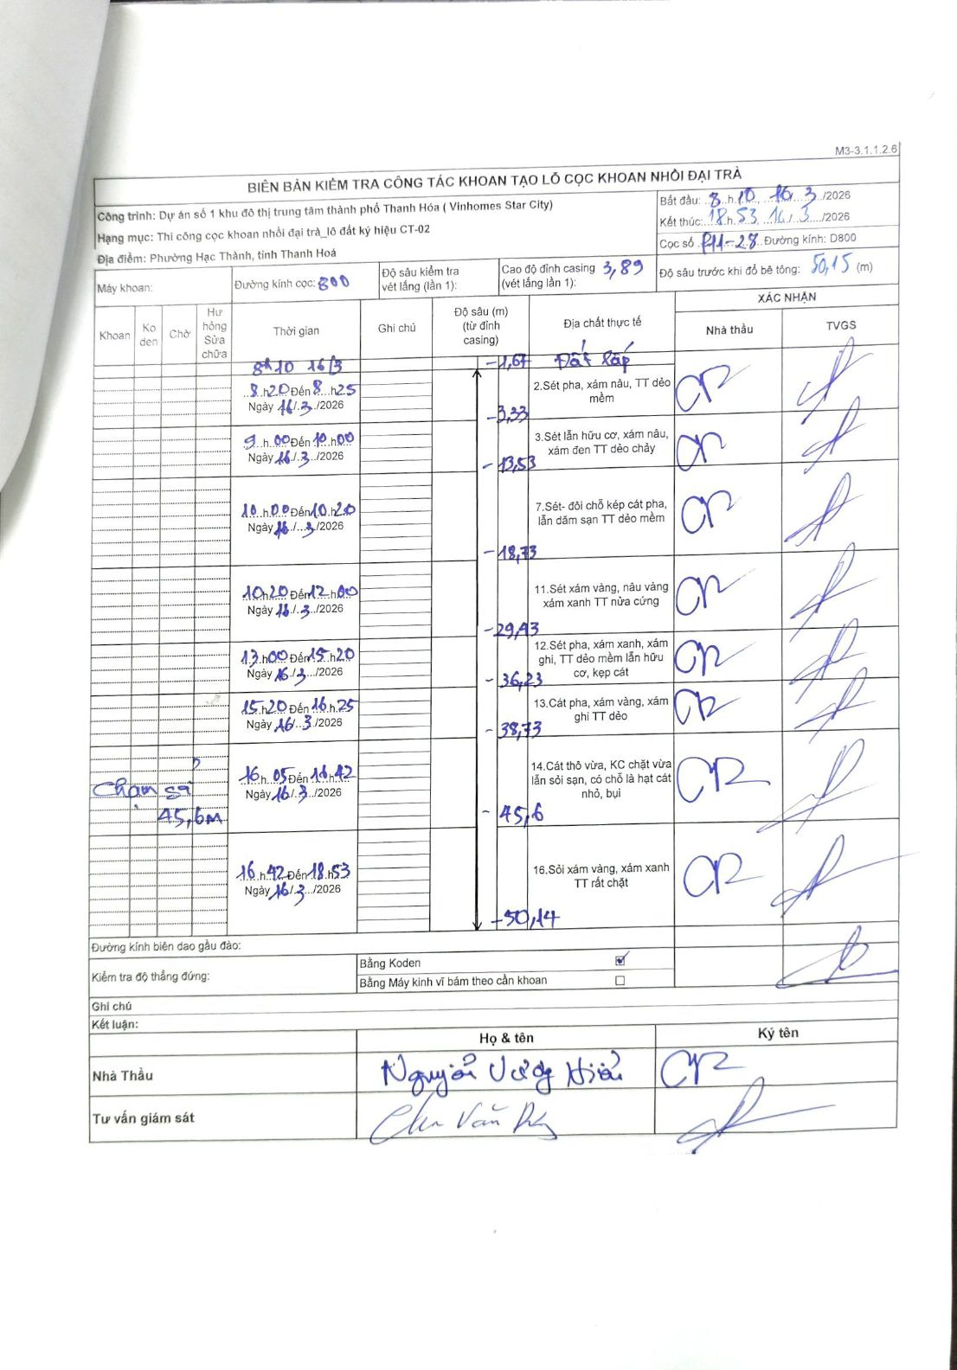
Dự án | Dự án số 1 khu đô thị trung tâm thành phố Thanh Hóa (Vinhomes Star City)
Hạng mục | Thi công cọc khoan nhồi đại trà_lô đất ký hiệu CT-02
Tên bộ phận | Phường Hạc Thành, tỉnh Thanh Hoá
Số hiệu cọc | P11-28
Biên bản số
Đường kính | D800
Bắt đầu thi công | 08:10 16/03/2026
Kết thúc thi công | 18:53 16/03/2026

Địa chất TT | Đường kính | Mô tả lớp thiết kế | Từ (h) | Đến (h) | Cao độ từ | Cao độ đến | T.Gian (h) | Dài (m) | V (m/h) | Ghi chú
1 | D800 | Đất lấp | 08:10 16/03/2026 | 08:25 16/03/2026 | 0 | -1.67 | 0.25 | 1.67 | 6.68
2 | D800 | Sét pha, xám nâu, TT dẻo mềm | 08:20 16/03/2026 | 08:25 16/03/2026 | -1.67 | -3.33 | 0.08 | 1.66 | 19.92
3 | D800 | Sét lẫn hữu cơ, xám nâu, xám đen TT dẻo chảy | 09:00 16/03/2026 | 10:00 16/03/2026 | -3.33 | -13.53 | 1 | 10.2 | 10.2
4 | D800 | Sét- đồi chỗ kép cát pha, lẫn dăm sạn TT dẻo mềm | 10:00 16/03/2026 | 12:00 16/03/2026 | -13.53 | -18.73 | 2 | 5.2 | 2.6
5 | D800 | Sét xám vàng, nâu vàng xám xanh TT nửa cứng | 10:20 16/03/2026 | 12:00 16/03/2026 | -18.73 | -29.43 | 1.67 | 10.7 | 6.42
6 | D800 | Sét pha, xám xanh, xám ghi, TT dẻo mềm lẫn hữu cơ, kẹp cát | 13:00 16/03/2026 | 15:20 16/03/2026 | -29.43 | -36.23 | 2.33 | 6.8 | 2.91
7 | D800 | Cát pha, xám vàng, xám ghi TT dẻo | 15:20 16/03/2026 | 16:25 16/03/2026 | -36.23 | -38.73 | 1.08 | 2.5 | 2.31
8 | D800 | Cát thô vừa, KC chặt vừa lẫn sỏi sạn, có chỗ là hạt cát nhỏ, bụi | 16:05 16/03/2026 | 16:42 16/03/2026 | -38.73 | -45.6 | 0.62 | 6.87 | 11.14 | Chạm sỏi 45,6m
9 | D800 | Sỏi xám vàng, xám xanh TT rất chặt | 16:42 16/03/2026 | 18:53 16/03/2026 | -45.6 | -50.14 | 2.18 | 4.54 | 2.08

ẢNH BIÊN BẢN GỐC

